資料
システム要件定義書

要件名 |  | Webダイレクト販売（ＷＦ） |  |  |  |  |  |  |  | 作成者 | NIT 生保ソリューションB （大阪） | 作成日 | 2020-08-13 | 修正日

 | （１） |  | 要件

 |  |  | ① | 申込時、または、申込確定後に本人確認書類のアップロードが行われた場合、イメージを案件と紐付け、WFの案件詳細画面で参照できるようにしたい。
 |  |  |  | ※申込時に、本人確認書類のアップロードが行われている場合は、申込書データにイメージIDが設定され、イメージが紐づいた状態で案件生成される(申込書や告知書と同様)。
 |  |  | ② | 通販で追加したチャネル区分に対して、「WebD」の区分を追加し、案件一覧画面での検索・表示が行えるようにしたい。
 |  |  | ③ | Webダイレクト販売を行うにあたり、本人確認が必要となるので、WFにその為の工程追加と工程制御用の項目を追加したい。
 |  |  |  | ＜追加となる工程＞ |  |  |  |  | ※事務フローマトリクスの縦軸
 |  |  |  |  | ・本人確認書類待ち（仮称）
 |  |  |  |  | ・本人確認書類点検（仮称）
 |  |  |  | ＜追加となる工程制御項目）＞ |  |  |  |  | ※事務フローマトリクスの横軸
 |  |  |  |  | ・本人確認書類到着状況（仮称）
 |  |  |  |  | ・本人確認書類点検状況（仮称）
 |  |  | ④ | 案件一覧画面で、本人確認書類到着状況で検索・表示が行えるようにしたい。
 |  |  | ⑤ | 案件詳細画面で、本人確認書類到着状況を変更できるようにしたい。
 |  |  | ⑥ | Webダイレクト案件の本人確認書類アップロード時は追加書類扱いとしない。

 | （２） |  | 業務フロー


本人確認書類アップロード
本人確認書類A
本人確認書類B

申込データ連動
活文搭載API

要件①③④

案件生成更新削除
要件②④
要件⑤
要件③

要件①
要件①⑥
案件一覧
案件詳細
コンフィグ定義
ﾜｰｸﾌﾛｰDB
イメージ監視
イメージ情報登録

活文DB

ご連携事項）
コンフィグ機能（案件詳細画面設定、入力項目設定）で設定できるのは、２０個上限となっており、
８月現在では１８個使用しております。
当案件で、２１つ追加となりますので、今後２つ以上追加が必要な場合は、コンフィグ機能（案件詳細画面設定、入力項目設定）
自体の項目拡張対応が必要となります。
※対象箇所は画面イメージシート参照
 | （３） |  | 対応概要とシステム前提・制約事項

 |  |  | ■コンフィグ定義（画面）

 |  |  |  | ＜対応概要＞
 |  |  |  |  | 新契約事務に対して、工程２１つ／工程遷移条件２１つの追加を行う。

 |  |  |  |  |  | ・ | フロー定義、および、工程制御項目定義※事務フローマトリクスの定義
 |  |  |  |  |  | ・ | 追加工程に対する案件詳細画面のコンフィグ定義(呼出可能なLIFE機能、帳票初期表示、不備情報、表示する工程制御項目などの定義)
 |  |  |  |  |  | ・ | 工程制御項目追加に伴い、全工程の案件詳細画面のコンフィグ定義(追加項目の案件詳細画面への表示)

 |  |  |  | ＜システム前提・制約事項＞
 |  |  |  |  | ・本人確認書類が活文に搭載された場合は、WF機能にて検知は行うが、LIFEへの状況連携は行わないため、LIFE側では最新の到着状況はわからない。
 |  |  |  |  | ・初期移行時は、代理店や通販の案件には、以下情報が設定されない形となる(XML形式の項目に情報保持のため、データ補正による移行は不可)。
 |  |  |  |  | そのため、案件詳細表示時は、以下項目の値は、「ブランク」として、表示がされる。
 |  |  |  |  |  | ⇒本人確認書類到着状況（仮称）
 |  |  |  |  |  | ⇒本人確認書類点検状況（仮称）
 |  |  |  |  | ・UAT／本番へのロール設定は、所管様にて実施頂く形を想定。

 |  |  | ■テーブルの物理項目追加

 |  |  |  | ＜対応概要＞
 |  |  |  |  | ・案件テーブル／回付テーブルに「本人確認書類到着状況」項目を追加する。
 |  |  |  |  |  | ※案件一覧での検索要件、案件詳細での値変更要件より、項目追加

 |  |  |  | ＜システム前提・制約事項＞
 |  |  |  |  | ・CHAR型として定義することとする。
 |  |  |  |  | ・コード種類は「済／未済／space」とする。
 |  |  |  |  | ※spaceは対象外を意味する。初期移行値はspaceとなり、データ移行は不要を想定。

 |  |  | ■案件生成更新削除エントリー（バッチ）

 |  |  |  | ＜対応概要＞
 |  |  |  |  | 申込データ取込(1周目)からの案件生成時に、LIFEから工程制御項目情報(本人確認書類点検状況) と 「本人確認書類到着状況」 を連携してもらう必要があるため、案件生成・更新・削除エントリー機能を改修(項目追加)する。
 |  |  |  |  | 案件生成・更新・削除エントリー機能は、申込データ取込(2周目以降)/LINC回答判定/口座・クレカ情報結果反映/成立（新契約ロード）からも、呼ばれる機能であるが、
 |  |  |  |  | 本人確認書類到着状況については、申込データ取込(1周目)のみ取り込む形でシステム対応を行う。

 |  |  |  |  |  | 対象項目）
 |  |  |  |  |  |  | ・本人確認書類到着状況 ⇒ 申込データ取込(1周目)時のみWFへ取り込む(※１)
 |  |  |  |  |  |  | ・工程制御項目情報（本人確認書類点検状況） （※２）

 |  |  |  |  |  |  | ※１
 |  |  |  |  |  |  |  | 本人確認書類が活文に搭載された場合は、WF機能にて検知は行うが、LIFEへの状況連携は行わない(現在、WF⇒LIFEへの連携ルートはない)ため、LIFE側では最新の到着状況はわからない。
 |  |  |  |  |  |  |  | そのため、正しい値(済／未済)を連携してもらうことはできないため、申込データ取込(1周目)のみ取込む形で対応する。
 |  |  |  |  |  |  |  | 後日、本人確認書類がアップロードされた場合は、案件生成更新削除イメージ情報登録機能にて、取り込む形とする。

 |  |  |  |  |  |  | ※２
 |  |  |  |  |  |  |  | LIFE側で、最新状況把握しており、最新をWFへ連携することができるため、申込データ取込(1周目)のみといった制御は不要。
 |  |  |  |  |  |  |  | 申込後は、成立工程訂正より状況変更されることで、WFへ最新状況が連動される(WF側のシステム対応は不要)

 |  |  | ■案件生成更新削除（バッチ）

 |  |  |  | ＜対応概要＞
 |  |  |  |  | ・「イメージ管理システム監視情報取得」機能でディレードエントリーされたデータ(イメージID)を元に、本人確認書類の紐付けを既存案件に対して行う。
 |  |  |  |  | ・工程遷移用条件（本人確認書類到着状況）の更新を行う。
 |  |  |  |  | ・案件生成更新削除エントリーコンポより、引き継いだ情報をもとに、案件の本人確認書類到着状況を更新する。
 |  |  |  |  | ・自動回付時は、案件の情報をもとに、回付の本人確認書類到着状況を更新する。

 |  |  |  | ＜システム前提・制約事項＞
 |  |  |  |  | ・「本人確認書類到着状況を「未済」⇒「済」に変更した場合は、本人確認書類に不備があったとしても、「未済」に戻すことは出来ないこととする。
 |  |  |  |  | ・本人確認書類が追加でアップロードされたかの確認は、案件一覧の追加書類の欄から確認いただくこととする。

 |  |  | ■イメージ管理システム監視・情報取得（バッチ）

 |  |  |  | ＜対応概要＞
 |  |  |  |  | 新規顧客マイページから、販売支援の活文登載API経由で登録された本人確認書類を、検知し案件と紐付けるために
 |  |  |  |  | 後続処理（案件生成更新削除イメージ情報登録）のディレードエントリーを行う。
 |  |  |  |  | ※イメージ検知⇒自動回付を行うため、新ルート（イメージ管理システム監視・情報取得～案件生成更新削除）での処理を行うよう対応する。

 |  |  |  | ＜システム前提・制約事項＞
 |  |  |  |  | ・ | 当日の本人確認書類アップロードも、後日の本人確認書類アップロードは当該機能で検知し案件と紐付けることとする。
 |  |  |  |  |  | ※申込時にアップロードが行われた場合は、申込データ取込からの案件生成時にイメージ紐づけが行われる(システム対応不要)
 |  |  |  |  | ・ | 当該機能の稼働時間は05:00～21:00（15分間隔で活文を監視）となるので、21:00以降にアップロードされた本人確認書類は、翌営業日反映となる。
 |  |  |  |  | ・ | 案件未作成で紐付かなかった場合は、次回以降の読込対象となる。（案件に紐付くまで当該処理の検知対象となる。）
 |  |  |  |  | ・ | 紐付いていない本人確認書類は、WF未連携帳票データCSV（2020.10初リリース）の出力対象となる。
 |  |  |  |  | ・ | 複数同時申込の場合の本人確認書類は、流用せず、契約（証券番号）単位で活文登載していただくこととする。（一人が、３つの契約を行った場合は、同じ本人確認書類を３つ登載していただく。）
 |  |  |  |  | ・ | 本人確認書類で表裏など複数ファイルアップロードされてくる場合は、複数ファイルを１つのPDFとして活文登載していただくこととする。
 |  |  |  |  | ・ | 活文搭載時の管理項目の設定値は別紙のとおり、登録されていることとする。

 |  |  | ■イメージ情報登録（バッチ）

 |  |  |  | ＜対応概要＞
 |  |  |  |  | ・「イメージ管理システム監視情報取得」機能でディレードエントリーされたデータ(イメージID)を元に、本人確認書類の紐付けを既存案件に対して行う。（後日アップロードの場合）
 |  |  |  |  | ・本人確認書類後日アップロードの場合は、案件の書類追加日時を更新しないように対応する。
 |  |  |  |  | 案件の本人確認書類到着状況の更新を行う（変更前の値は確認せず、一律「済」で更新）

 |  |  |  | ＜システム前提・制約事項＞
 |  |  |  |  | ・特になし

 |  |  | ■案件一覧（画面）

 |  |  |  | ＜対応概要＞
 |  |  |  |  | チャネル対応）
 |  |  |  |  | ・任意検索条件のチャネル区分に「WebD（仮称）」を追加し、Webダイレクト販売の案件のみの検索が行えるようにする。
 |  |  |  |  | ・案件一覧のチャネル区分表示欄に「WebD（仮称）」が表示されるように、チャネル区分に「WebD（仮称）」を追加する。
 |  |  |  |  | ※上記対応で、他案件照会(一覧)/事務処理集計/工程履歴EUC への対応も自然と行われる。

 |  |  |  |  | 本人確認書類到着状況での検索機能追加）
 |  |  |  |  | ・任意検索条件に「本人確認書類到着状況」を追加し、検索が行えるようにし、検索結果にも表示する。（選択肢は「ブランク／済／未済」を想定）
 |  |  |  |  | ・案件一覧CSVファイルへの項目追加を行う。

追加箇所
詳細な場所はUIフェーズで決定
 |  |  |  | ＜システム前提・制約事項＞
 |  |  |  |  | 特になし

 |  |  |  | ＜画面イメージ＞
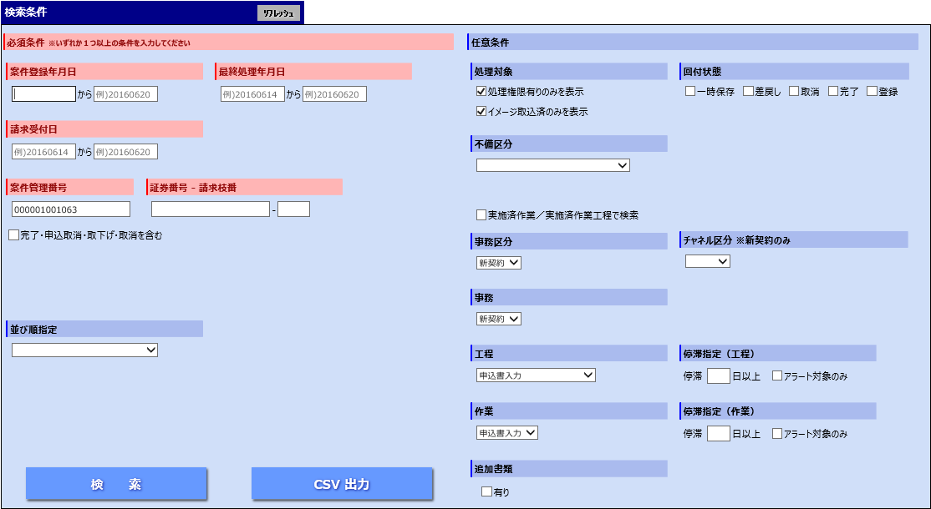

 |  |  | ■他案件照会一覧（画面）

 |  |  |  | ＜対応概要＞
 |  |  |  |  | ・案件の検索結果に「本人確認書類到着状況」を表示する。

 |  |  |  | ＜システム前提・制約事項＞
 |  |  |  |  | ・特になし

 |  |  | ■工程履歴EUC連動データ作成（バッチ）

 |  |  |  | ＜対応概要＞
 |  |  |  |  | ・「本人確認書類到着状況」を追加で連携する。

 |  |  |  | ＜システム前提・制約事項＞
 |  |  |  |  | ・コード値そのままで連動の想定。

 |  |  | ■案件情報顧客フロント連携（バッチ）

 |  |  |  | 開発対象外

 |  |  | ■案件詳細（画面）

 |  |  |  | ＜対応概要＞
 |  |  |  |  | ・「本人確認書類到着状況」を画面上で更新できるようにする。

 |  |  |  | ＜システム前提・制約事項＞
 |  |  |  |  | ・Webダイレクト案件のみ、「本人確認書類到着状況」を変更できることとする。（値は「ブランク／済／未済」の想定）
 |  |  |  |  | ※代理店チャネル、通販チャネルの場合は、ブランクで非活性表示を想定
 |  |  |  |  | ・更新タイミングは「回付／一時保存／差戻し」とし、更新対象テーブルは「案件」「回付」とする（画面で入力されている内容で更新する）。
 |  |  |  |  | ・「本人確認書類到着状況」は工程制御情報としては使用しないこととする。（制約）

想定追加箇所
※工程制御情報ではないため、
回付情報欄には表示されません。
 |  |  |  | ＜画面イメージ＞
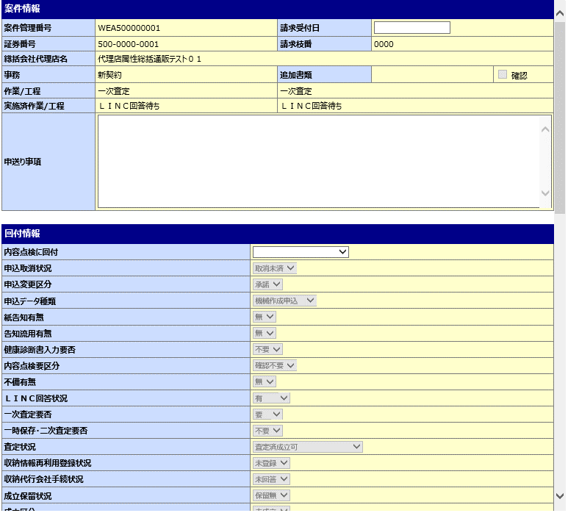

 |  |  | ■他案件照会詳細（画面）

 |  |  |  | ＜対応概要＞
 |  |  |  |  | ・「本人確認書類到着状況」を画面上に表示する。

 |  |  |  | ＜システム前提・制約事項＞
 |  |  |  |  | ・特になし

 |  |  | ■回付履歴照会（画面）

 |  |  |  | ＜対応概要＞
 |  |  |  |  | ・「本人確認書類到着状況」を画面上に表示する。

表示領域的に空きがないので、１行増やす想定
 |  |  |  | ＜システム前提・制約事項＞
 |  |  |  |  | ・特になし

 |  |  |  | ＜画面イメージ（回付履歴照会）＞

画面イメージ_コンフィグ
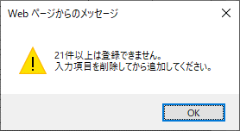
＜コンフィグ設定を行う画面-案件詳細画面設定＞
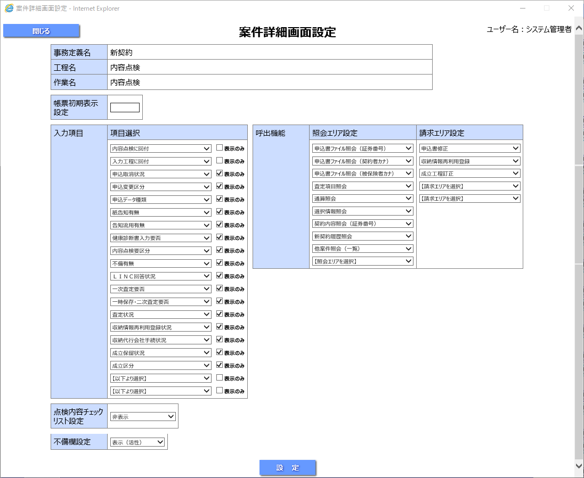

WebD予約枠

＜コンフィグ設定を行う画面-案件詳細画面設定＞
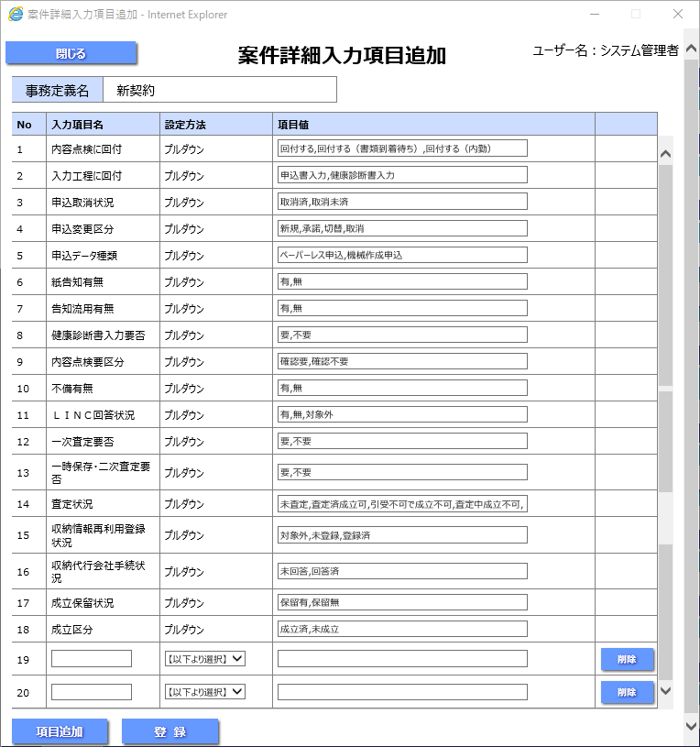

WebD予約枠

画面イメージ_案件詳細
事務フロー定義マトリクスの条件部分（列）になります。

